LA_RO_SNCF
 | La Roche Gare/Passage à niveau |  |  |  |  |  |  |  |  |  |  |  |  | Date : |  |  |  | 2025 Fait avec appli
Nom des personnes participant au comptage : |  |  |  |  |  |  |  |  |  |  |  | Sylviane |  |  |  |  |  | Le mardi 10/06/2025
Météo :
Remarques :

PRINCIPE D’UTILISATION : pour chaque intervalle de temps, comptabiliser VAE/vélo dans la colonne H/F
Rajouter aussi en bas de la feuille si déplacement vélo sur trottoir et/ou si enfant
Comptabiliser en bas de la grille si 2 roues hors vélo qui ne sont pas cochés dans la grille (trottinette, skate, ets)

 |  | D’Eteaux vers |  |  |  |  |  |  |  |  |  |  |  | De av Lucien Rannard vers |  |  |  |  |  |  |  |  |  |  |  | Dr Roux vers
 |  | Av L Rannard |  |  |  | Av J Jaurès |  |  |  | Gare/av Gare |  |  |  | Av J Jaurès |  |  |  | Gare/av Gare |  |  |  | Eteaux |  |  |  | Gare
 |  | H |  | F |  | H |  | F |  | H |  | F |  | H |  | F |  | H |  | F |  | H |  | F |  | H |  | F
Période |  | VAE | vélo | VAE | vélo | VAE | vélo | VAE | vélo | VAE | vélo | VAE | vélo | VAE | vélo | VAE | vélo | VAE | vélo | VAE | vélo | VAE | vélo | VAE | vélo | VAE | vélo | VAE | vélo
6:30:00 | 7:00:00
7:00:00 | 7:30:00
7:30:00 | 8:00:00
8:00:00 | 8:30:00
8h30 | 9:00:00

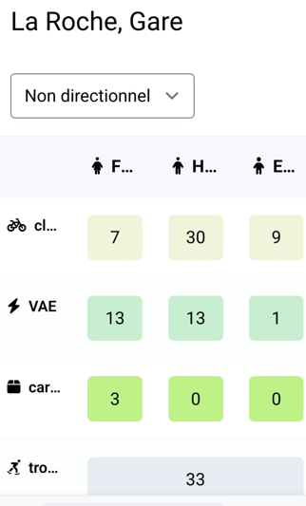
 |  |  |  |  |  |  |  |  |  |  |  |  |  |  |  |  |  |  |  |  |  |  |  |  |  |  |  |  |  |  |  | en jaune, tableau global
 |  |  |  |  |  |  |  |  |  |  |  |  |  |  |  |  |  |  |  |  |  |  |  |  |  |  |  |  |  |  |  | TOTAL | Nombre de VAE dans le total | Nombre de femmes dans le total | Nombre de VAE chez les femmes | Cycles sur route de Reignier

 |  | H |  | F
Période |  | VAE | vélo | VAE | vélo |  |  |  |  |  |  |  |  |  |  |  |  |  |  |  |  |  |  |  |  |  |  |  |  | Période |  |  |  |  |  |  | plus trotinette skate | dont enfant | vélo sur trottoir | dont cyclo
6:30 à 7:00 |  | 0 | 0 | 0 | 0 |  |  |  |  |  |  |  |  |  |  |  |  |  |  |  |  |  |  |  |  |  |  |  |  | 6:30 à 7:00 |  | 0 | 0 | 0 | 0
7:00 à 7:30 |  | 0 | 0 | 0 | 0 |  |  |  |  |  |  |  |  |  |  |  |  |  |  |  |  |  |  |  |  |  |  |  |  | 7:00 à 7:30 |  | 0 | 0 | 0 | 0
7:30 à 8:00 |  | 0 | 0 | 0 | 0 |  |  |  |  |  |  |  |  |  |  |  |  |  |  |  |  |  |  |  |  |  |  |  |  | 7:30 à 8:00 |  | 0 | 0 | 0 | 0
8:00 à 8:30 |  | 0 | 0 | 0 | 0 |  |  |  |  |  |  |  |  |  |  |  |  |  |  |  |  |  |  |  |  |  |  |  |  | 8:00 à 8:30 |  | 0 | 0 | 0 | 0
8:30 à 9h |  | 0 | 0 | 0 | 0 |  |  |  |  |  |  |  |  |  |  |  |  |  |  |  |  |  |  |  |  |  |  |  |  | 8:30 à 9h |  | 0 | 0 | 0 | 0
TOTAL |  | 14 | 39 | 16 | 7 | 76 |  |  | + 58 % par rapport à 2024 |  |  |  |  |  |  |  |  |  |  |  |  |  |  |  |  |  |  |  |  | TOTAL |  | 0 | 0 | 0 | 0 | 0 | 0 | 0 | 0 | 0
 |  |  |  |  |  |  |  | 10 velo enfants, tous des garçons, 2 ados sur voirie sinon 8 primaires sur trottoir Dont 1 qui a été déséquilibré et qui est allé sur la route |  |  |  |  |  |  |  |  |  |  |  |  |  |  |  |  |  |  |  |  |  |  | 7:00 à 7:30 | 18
 |  |  |  |  |  |  |  | 3 vélos cargo tous femmes |  |  |  |  |  |  |  |  |  |  |  |  |  |  |  |  |  |  |  |  |  |  | 7:30 à 8:00 | 14
 |  |  |  |  |  |  |  | 33 trottinettes |  |  |  |  |  |  |  |  |  |  |  |  |  |  |  |  |  |  |  |  |  | Total H pointe |  | 32
 |  |  |  |  |  |  |  | 16 vélos garés sur les arceaux pt comptages dont 1 avec remorque enfant et 1 avec siège enfant |  |  |  |  |  |  |  |  |  |  |  |  |  |  |  |  |  |  |  |  |  | 6:30 à 7:00 |  | 0 | 0 | 0 | 0 | 0
 |  |  |  |  |  |  |  | 12 vélos dans la consigne fermée |  |  |  |  |  |  |  |  |  |  |  |  |  |  |  |  |  |  |  |  |  |  |  | TOTAL | Part des VAE dans le total | Part des femmes dans le total | Part des VAE chez les femmes | Cycles sur route de Reignier |  | Remarque

 |  |  |  |  |  |  |  |  |  |  |  |  |  |  |  |  |  |  |  |  |  |  |  |  |  |  |  |  |  | Période
 |  |  |  |  |  |  |  |  |  |  |  |  |  |  |  |  |  |  |  |  |  |  |  |  |  |  |  |  |  | 6:30 à 7:00 |  |  | 0 % | 0 % | 0 % | 0 %
 |  |  |  |  |  |  |  |  |  |  |  |  |  |  |  |  |  |  |  |  |  |  |  |  |  |  |  |  |  | 7:00 à 7:30 |  |  | 0 % | 0 % | 0 % | 0 %
 |  |  |  |  |  |  |  |  |  |  |  |  |  |  |  |  |  |  |  |  |  |  |  |  |  |  |  |  |  | 7:30 à 8:00 |  |  | 0 % | 0 % | 0 % | 0 %
 |  |  |  |  |  |  |  |  |  |  |  |  |  |  |  |  |  |  |  |  |  |  |  |  |  |  |  |  |  | 8:00 à 8:30 |  |  | 0 % | 0 % | 0 % | 0 %
 |  |  |  |  |  |  |  |  |  |  |  |  |  |  |  |  |  |  |  |  |  |  |  |  |  |  |  |  |  | 8:30 à 9h |  |  | 0 % | 0 % | 0 % | 0 %
 |  |  |  |  |  |  |  |  |  |  |  |  |  |  |  |  |  |  |  |  |  |  |  |  |  |  |  |  |  | TOTAL |  |  | 0 % | 0 % | 0 % | 0 %
 |  |  |  |  |  |  |  |  |  |  |  |  |  |  |  |  |  |  |  |  |  |  |  |  |  |  |  |  |  | 6:30 à 7:00 |  |  | #DIV/0! | #DIV/0! | #DIV/0! | #DIV/0!

BO_BORNE_PRISON
 | Bonneville Franchissement du Borne Tucinge - Prison |  |  |  |  | Date : | le jeudi 12 juin 2025
Nom des personnes participant au comptage : |  |  |  | Jocelyne
Météo : |  |  |  |  |  | Remarques : | fait aussi avec l’appli où il y a une erreur avec 2 VAE Femme en trop

PRINCIPE D’UTILISATION : pour chaque intervalle de temps, comptabiliser VAE/vélo dans la colonne H/F
Rajouter aussi en bas de la feuille si déplacement vélo sur trottoir et/ou si enfant
Comptabiliser en bas de la grille si 2 roues hors vélo qui ne sont pas cochés dans la grille (trottinette, skate, ets)
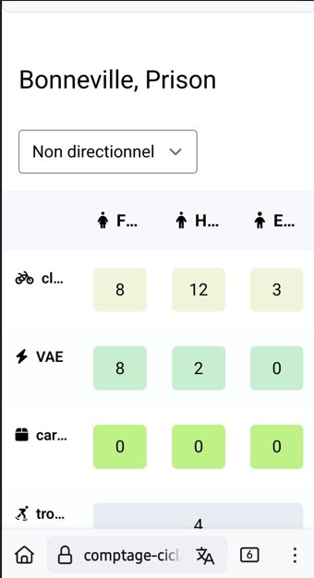
 |  | Pont du Borne
 |  | H | H | F | F
Période |  | VAE | vélo | VAE | vélo
6:30:00 | 7:00:00 | 1 |  | 1 |  | 2
7:00:00 | 7:30:00 |  | 1 | 1 | 1 | 3
7:30:00 | 8:00:00 | 1 | 2 |  |  | 3
8:00:00 | 8:30:00 |  | 6 | 5 | 5 | 16
8:30:00 | 9:00:00 |  | 3 | 1 |  | 4

 | dont Enfant |  | 3 | 2 filles 1 garçon, rajoutés sur l’appli |  | 28
 |  |  |  |  |  |  |  |  |  | en jaune, tableau global
 |  | Pont du Borne |  |  |  |  |  |  | Période | TOTAL | Nombre de VAE dans le total | Nombre de femmes dans le total | Nombre de VAE chez les femmes | plus trotinette skate | dont enfant | vélo sur trottoir | dont cyclo | Cycles en direction de Bonneville

 |  | H |  | F
Période |  | VAE | vélo | VAE | vélo
6:30 à 7:00 |  | 1 | 0 | 1 | 0 |  |  |  | 6:30 à 7:00 | 2 | 2 | 1 | 1 |  |  |  |  | 0
7:00 à 7:30 |  | 0 | 1 | 1 | 1 |  |  |  | 7:00 à 7:30 | 3 | 1 | 2 | 1 |  |  |  |  | 0
7:30 à 8:00 |  | 1 | 2 | 0 | 0 |  |  |  | 7:30 à 8:00 | 3 | 1 | 0 | 0 |  |  |  |  | 0
8:00 à 8:30 |  | 0 | 6 | 5 | 5 |  |  |  | 8:00 à 8:30 | 16 | 5 | 10 | 5 |  |  |  |  | 0
8:30 à 9:00 |  | 0 | 3 | 1 | 0 |  |  |  | 8:30 à 9:00 | 4 | 1 | 1 | 1 |  |  |  |  | 0
TOTAL |  | 2 | 12 | 8 | 6 | 28 |  |  | TOTAL | 28 | 10 | 14 | 8 | #REF! | 0 |  | #REF! | 0
 |  |  |  |  |  |  |  |  | 8:00 à 8:30
 |  |  |  |  |  |  |  |  | 8:30 à 9:00
 |  |  |  |  |  |  |  |  | Total H pointe | 0
 |  |  |  |  |  |  |  | H POINTE | 8:00 à 8:30 | 16 | 5 | 10 | 5 |  |  |  |  | 0
 |  |  |  |  |  |  |  |  |  | TOTAL | Part des VAE dans le total | Part des femmes dans le total | Part des VAE chez les femmes |  |  |  |  | Cycles en direction de Bonneville

 |  |  |  |  |  |  |  |  | Période
 |  |  |  |  |  |  |  |  | 6:30 à 7:00 |  | 100 % | 50 % | 50 % |  |  |  |  | 0 %
 |  |  |  |  |  |  |  |  | 7:00 à 7:30 |  | 33 % | 0 % | 0 % |  |  |  |  | 0 %
 |  |  |  |  |  |  |  |  | 7:30 à 8:00 |  | 33 % | 0 % | 0 % |  |  |  |  | 0 %
 |  |  |  |  |  |  |  |  | 8:00 à 8:30 |  | 31 % | 63 % | 100 % |  |  |  |  | 0 %
 |  |  |  |  |  |  |  |  | 8:30 à 9:00 |  | 25 % | 25 % | 100 % |  |  |  |  | 0 %
 |  |  |  |  |  |  |  |  | TOTAL |  | 36 % | 50 % | 80 % |  |  |  |  | 0 %
 |  |  |  |  |  |  |  |  | 8:00 à 8:30 | 0 | 100 % | 25 % | 50 % |  |  |  |  | 0 %

AYZE
 | AYZE Piste cyclable |  |  |  |  | Date : | 2025-06-12
Nom des personnes participant au comptage : |  |  |  | sylviane |  |  | APPLI
Météo : |  |  |  |  |  | Remarques :

PRINCIPE D’UTILISATION : pour chaque intervalle de temps, comptabiliser VAE/vélo dans la colonne H/F
Rajouter aussi en bas de la feuille si déplacement vélo sur trottoir et/ou si enfant
Comptabiliser en bas de la grille si 2 roues hors vélo qui ne sont pas cochés dans la grille (trottinette, skate, ets)
 |  | AYZE piste cyclable
 |  | Depuis Bonneville |  |  |  | Depuis Marignier
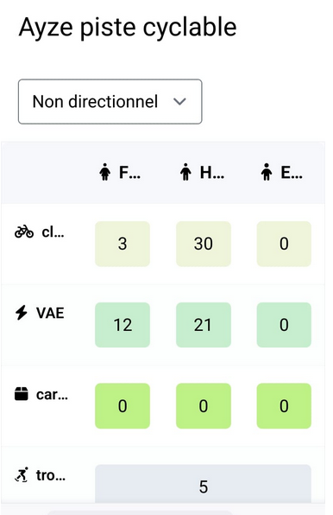
 |  | H | H | F | F | H | H | F | F
Période |  | VAE | vélo | VAE | vélo | VAE | vélo | VAE | vélo
6:30:00 | 7:00:00 |  |  |  |  |  |  |  |  |  |  |  | la moitié cyclo sportifs
7:00:00 | 7:30:00
7:30:00 | 8:00:00
8:00:00 | 8:30:00
8:30:00 | 9:00:00

 | dont Enfant
 | dont Cyclo sportifs
 | hors grille, plus 2 roues hors vélo (trottinette, skate...)
 |  |  |  |  |  |  |  |  |  |  | en jaune, tableau global
 |  | AYZE piste cyclable |  |  |  |  |  |  |  | Période | TOTAL | Nombre de VAE dans le total | Nombre de femmes dans le total | Nombre de VAE chez les femmes | plus trotinette skate | dont enfant | vélo sur trottoir | dont cyclo | Cycles en direction de Bonneville
 |  | Depuis Bonneville |  |  |  | Depuis Marignier
 |  | H |  | F |  | H |  | F
Période |  | VAE | vélo | VAE | vélo | VAE | vélo | VAE | vélo
6:30 à 7:00 |  | 0 | 0 | 0 | 0 | 0 | 0 | 0 | 0 | 6:30 à 7:00 | 0 | 0 | 0 | 0 |  |  |  |  | 0
7:00 à 7:30 |  | 0 | 0 | 0 | 0 | 0 | 0 | 0 | 0 | 7:00 à 7:30 | 0 | 0 | 0 | 0 |  |  |  |  | 0
7:30 à 8:00 |  | 0 | 0 | 0 | 0 | 0 | 0 | 0 | 0 | 7:30 à 8:00 | 0 | 0 | 0 | 0 |  |  |  |  | 0
8:00 à 8:30 |  | 0 | 0 | 0 | 0 | 0 | 0 | 0 | 0 | 8:00 à 8:30 | 0 | 0 | 0 | 0 |  |  |  |  | 0
8:30 à 9:00 |  | 0 | 0 | 0 | 0 | 0 | 0 | 0 | 0 | 8:30 à 9:00 | 0 | 0 | 0 | 0 |  |  |  |  | 0
TOTAL |  | 0 | 0 | 0 | 0 | 0 | 0 | 0 | 0 | TOTAL | 66 | 33 | 15 | 0 | 0 | 0 |  | 0 | 0
 |  |  |  |  |  |  |  |  |  | 8:00 à 8:30 | 11
 |  |  |  |  |  |  |  |  |  | 8:30 à 9:00 | 21
 |  |  |  |  |  |  |  |  |  | Total H pointe | 32
 |  |  |  |  |  |  |  |  | H POINTE | 8:30 à 9:00 | 0 | 0 | 0 | 0 |  |  |  |  | 0
 |  |  |  |  |  |  |  |  |  |  | TOTAL | Part des VAE dans le total | Part des femmes dans le total | Part des VAE chez les femmes |  |  |  |  | Cycles en direction de Bonneville

 |  |  |  |  |  |  |  |  |  | Période
 |  |  |  |  |  |  |  |  |  | 6:30 à 7:00 |  | 0 % | 0 % | 0 % |  |  |  |  | 0 %
 |  |  |  |  |  |  |  |  |  | 7:00 à 7:30 |  | 0 % | 0 % | 0 % |  |  |  |  | 0 %
 |  |  |  |  |  |  |  |  |  | 7:30 à 8:00 |  | 0 % | 0 % | 0 % |  |  |  |  | 0 %
 |  |  |  |  |  |  |  |  |  | 8:00 à 8:30 |  | 0 % | 0 % | 0 % |  |  |  |  | 0 %
 |  |  |  |  |  |  |  |  |  | 8:30 à 9:00 |  | 0 % | 0 % | 0 % |  |  |  |  | 0 %
 |  |  |  |  |  |  |  |  |  | TOTAL |  | 50 % | 23 % | 0 % |  |  |  |  | 0 %
 |  |  |  |  |  |  |  |  |  | 8:30 à 9:00 | 0 | 0 % | 0 % | 0 % |  |  |  |  | 0 %

